Sheet1
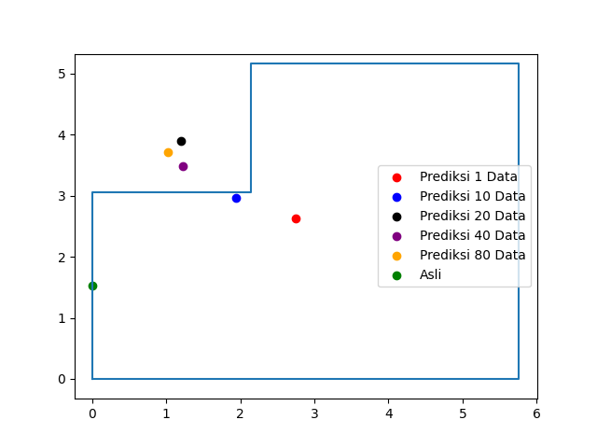
Jumlah Data | Titik 1
1 | Rata Jarak AP1 ke Device | 1.02 | Prediksi Koordinat |  | Koordinat Asli |  | Jarak Prediksi ke Lokasi Asli
 | Rata Jarak AP2 ke Device | 1.59 | X | 2.75 | X | 0 | 2.965
 | Rata Jarak AP3 ke Device | 1.38 | Y | 2.63 | Y | 1.53
10 | Rata Jarak AP1 ke Device | 0.95 | Prediksi Koordinat |  | Koordinat Asli |  | Jarak Prediksi ke Lokasi Asli
 | Rata Jarak AP2 ke Device | 3.42 | X | 1.94 | X | 0 | 2.42
 | Rata Jarak AP3 ke Device | 2.76 | Y | 2.97 | Y | 1.53
20 | Rata Jarak AP1 ke Device | 0.87 | Prediksi Koordinat |  | Koordinat Asli |  | Jarak Prediksi ke Lokasi Asli
 | Rata Jarak AP2 ke Device | 4.47 | X | 1.2 | X | 0 | 2.65 | 0.4
 | Rata Jarak AP3 ke Device | 2.54 | Y | 3.89 | Y | 1.53 |  | 4.65
40 | Rata Jarak AP1 ke Device | 0.89 | Prediksi Koordinat |  | Koordinat Asli |  | Jarak Prediksi ke Lokasi Asli
 | Rata Jarak AP2 ke Device | 4.45 | X | 1.22 | X | 0 | 2.31
 | Rata Jarak AP3 ke Device | 3.23 | Y | 3.49 | Y | 1.53
80 | Rata Jarak AP1 ke Device | 0.93 | Prediksi Koordinat |  | Koordinat Asli |  | Jarak Prediksi ke Lokasi Asli
 | Rata Jarak AP2 ke Device | 4.7 | X | 1.03 | X | 0 | 2.42
 | Rata Jarak AP3 ke Device | 3.21 | Y | 3.72 | Y | 1.53

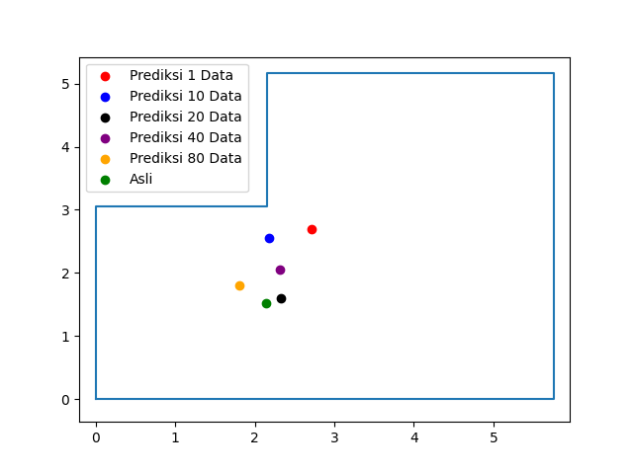
Jumlah Data | Titik 2
1 | Rata Jarak AP1 ke Device | 1.15 | Prediksi Koordinat |  | Koordinat Asli |  | Jarak Prediksi ke Lokasi Asli
 | Rata Jarak AP2 ke Device | 1.78 | X | 2.71 | X | 2.14 | 1.29
 | Rata Jarak AP3 ke Device | 1.43 | Y | 2.69 | Y | 1.53
10 | Rata Jarak AP1 ke Device | 1.34 | Prediksi Koordinat |  | Koordinat Asli |  | Jarak Prediksi ke Lokasi Asli
 | Rata Jarak AP2 ke Device | 3.13 | X | 2.18 | X | 2.14 | 1.03
 | Rata Jarak AP3 ke Device | 3.15 | Y | 2.56 | Y | 1.53
20 | Rata Jarak AP1 ke Device | 1.47 | Prediksi Koordinat |  | Koordinat Asli |  | Jarak Prediksi ke Lokasi Asli
 | Rata Jarak AP2 ke Device | 2.9 | X | 2.33 | X | 2.14 | 0.21 | 2.17
 | Rata Jarak AP3 ke Device | 4.29 | Y | 1.6 | Y | 1.53 |  | 1.01
40 | Rata Jarak AP1 ke Device | 1.53 | Prediksi Koordinat |  | Koordinat Asli |  | Jarak Prediksi ke Lokasi Asli
 | Rata Jarak AP2 ke Device | 2.96 | X | 2.32 | X | 2.14 | 0.55
 | Rata Jarak AP3 ke Device | 3.77 | Y | 2.05 | Y | 1.53
80 | Rata Jarak AP1 ke Device | 1.48 | Prediksi Koordinat |  | Koordinat Asli |  | Jarak Prediksi ke Lokasi Asli
 | Rata Jarak AP2 ke Device | 3.8 | X | 1.81 | X | 2.14 | 0.43
 | Rata Jarak AP3 ke Device | 4.72 | Y | 1.81 | Y | 1.53

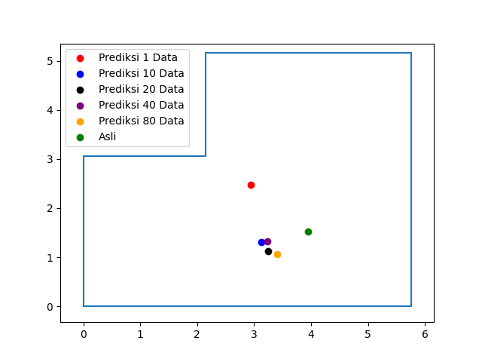
Jumlah Data | Titik 3
1 | Rata Jarak AP1 ke Device | 1.35 | Prediksi Koordinat |  | Koordinat Asli |  | Jarak Prediksi ke Lokasi Asli
 | Rata Jarak AP2 ke Device | 1.04 | X | 2.94 | X | 3.94 | 1.37
 | Rata Jarak AP3 ke Device | 1.48 | Y | 2.47 | Y | 1.53
10 | Rata Jarak AP1 ke Device | 2.04 | Prediksi Koordinat |  | Koordinat Asli |  | Jarak Prediksi ke Lokasi Asli
 | Rata Jarak AP2 ke Device | 1.17 | X | 3.12 | X | 3.94 | 0.84
 | Rata Jarak AP3 ke Device | 3.8 | Y | 1.31 | Y | 1.53
20 | Rata Jarak AP1 ke Device | 2.39 | Prediksi Koordinat |  | Koordinat Asli |  | Jarak Prediksi ke Lokasi Asli
 | Rata Jarak AP2 ke Device | 1.25 | X | 3.24 | X | 3.94 | 0.8 | 3.36
 | Rata Jarak AP3 ke Device | 4.05 | Y | 1.13 | Y | 1.53 |  | 0.68
40 | Rata Jarak AP1 ke Device | 2.35 | Prediksi Koordinat |  | Koordinat Asli |  | Jarak Prediksi ke Lokasi Asli
 | Rata Jarak AP2 ke Device | 1.19 | X | 3.23 | X | 3.94 | 0.73
 | Rata Jarak AP3 ke Device | 3.78 | Y | 1.33 | Y | 1.53
80 | Rata Jarak AP1 ke Device | 2.79 | Prediksi Koordinat |  | Koordinat Asli |  | Jarak Prediksi ke Lokasi Asli
 | Rata Jarak AP2 ke Device | 1.27 | X | 3.41 | X | 3.94 | 0.7
 | Rata Jarak AP3 ke Device | 4.16 | Y | 1.06 | Y | 1.53

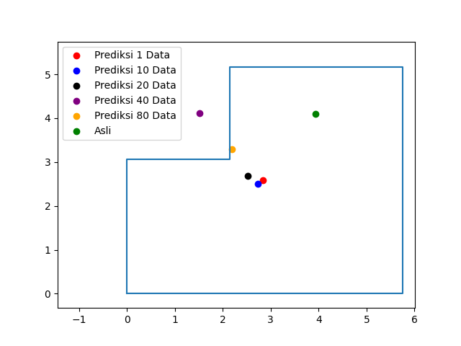
Jumlah Data | Titik 4
1 | Rata Jarak AP1 ke Device | 1.17 | Prediksi Koordinat |  | Koordinat Asli |  | Jarak Prediksi ke Lokasi Asli
 | Rata Jarak AP2 ke Device | 1.32 | X | 2.84 | X | 3.94 | 1.85
 | Rata Jarak AP3 ke Device | 1.29 | Y | 2.58 | Y | 4.09
10 | Rata Jarak AP1 ke Device | 1.42 | Prediksi Koordinat |  | Koordinat Asli |  | Jarak Prediksi ke Lokasi Asli
 | Rata Jarak AP2 ke Device | 1.91 | X | 2.73 | X | 3.94 | 1.97
 | Rata Jarak AP3 ke Device | 2.07 | Y | 2.51 | Y | 4.09
20 | Rata Jarak AP1 ke Device | 1.55 | Prediksi Koordinat |  | Koordinat Asli |  | Jarak Prediksi ke Lokasi Asli
 | Rata Jarak AP2 ke Device | 2.55 | X | 2.52 | X | 3.94 | 1.99 | 2.41
 | Rata Jarak AP3 ke Device | 2.32 | Y | 2.68 | Y | 4.09 |  | 2.72
40 | Rata Jarak AP1 ke Device | 1.59 | Prediksi Koordinat |  | Koordinat Asli |  | Jarak Prediksi ke Lokasi Asli
 | Rata Jarak AP2 ke Device | 4.27 | X | 1.51 | X | 3.94 | 2.42
 | Rata Jarak AP3 ke Device | 1.5 | Y | 4.12 | Y | 4.09
80 | Rata Jarak AP1 ke Device | 1.52 | Prediksi Koordinat |  | Koordinat Asli |  | Jarak Prediksi ke Lokasi Asli
 | Rata Jarak AP2 ke Device | 3.19 | X | 2.19 | X | 3.94 | 1.91
 | Rata Jarak AP3 ke Device | 1.64 | Y | 3.3 | Y | 4.09

